휘발유
[산업안전보건법 제115조 규정에 의한 경고표시]

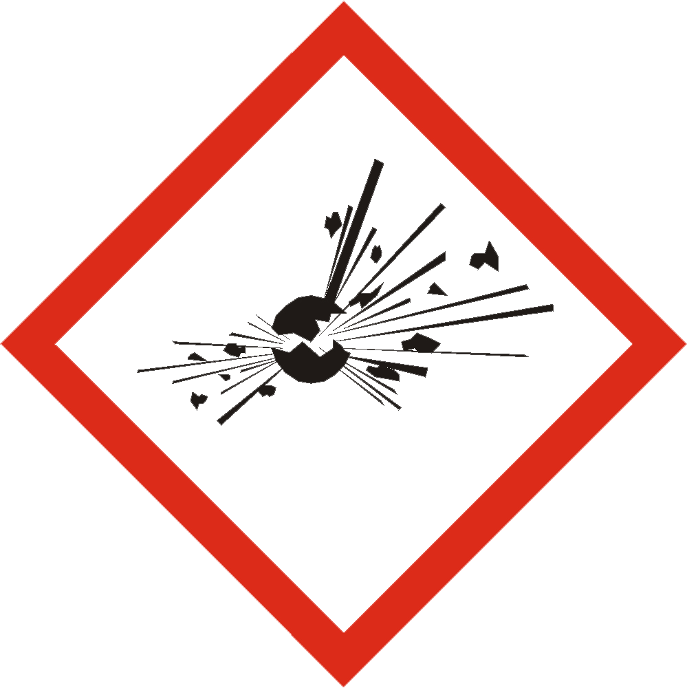
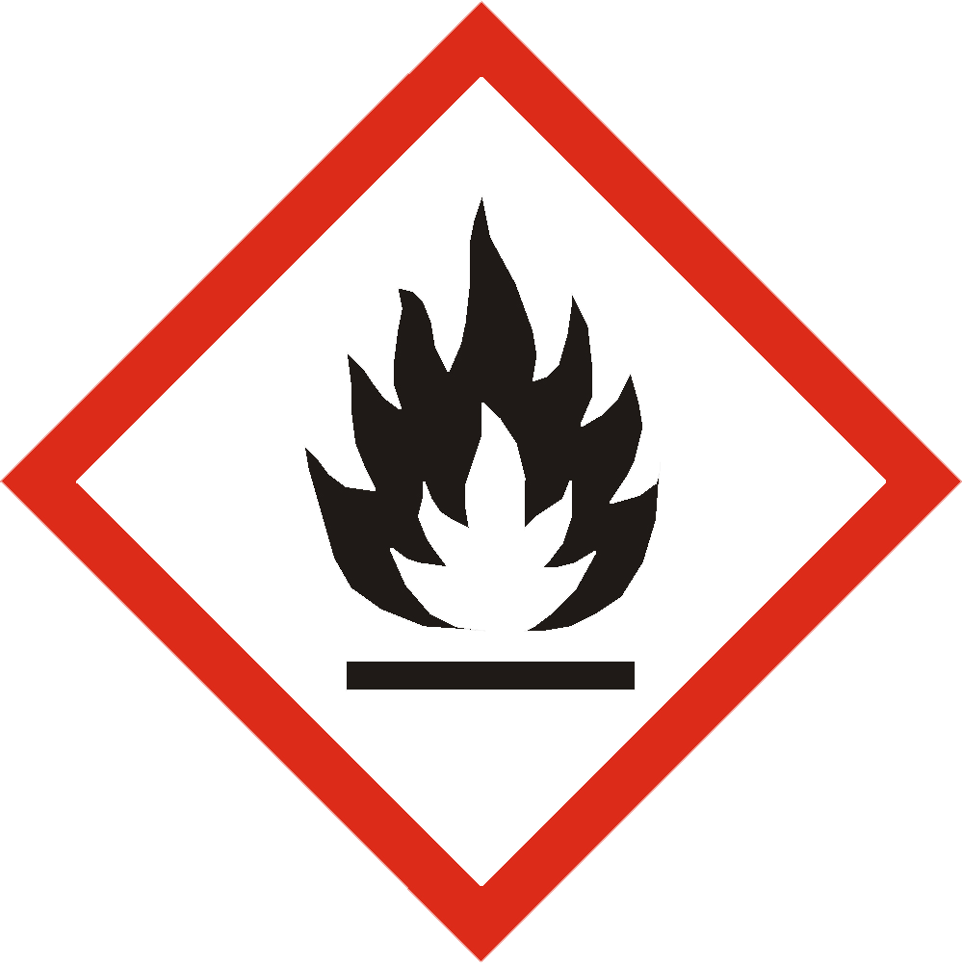
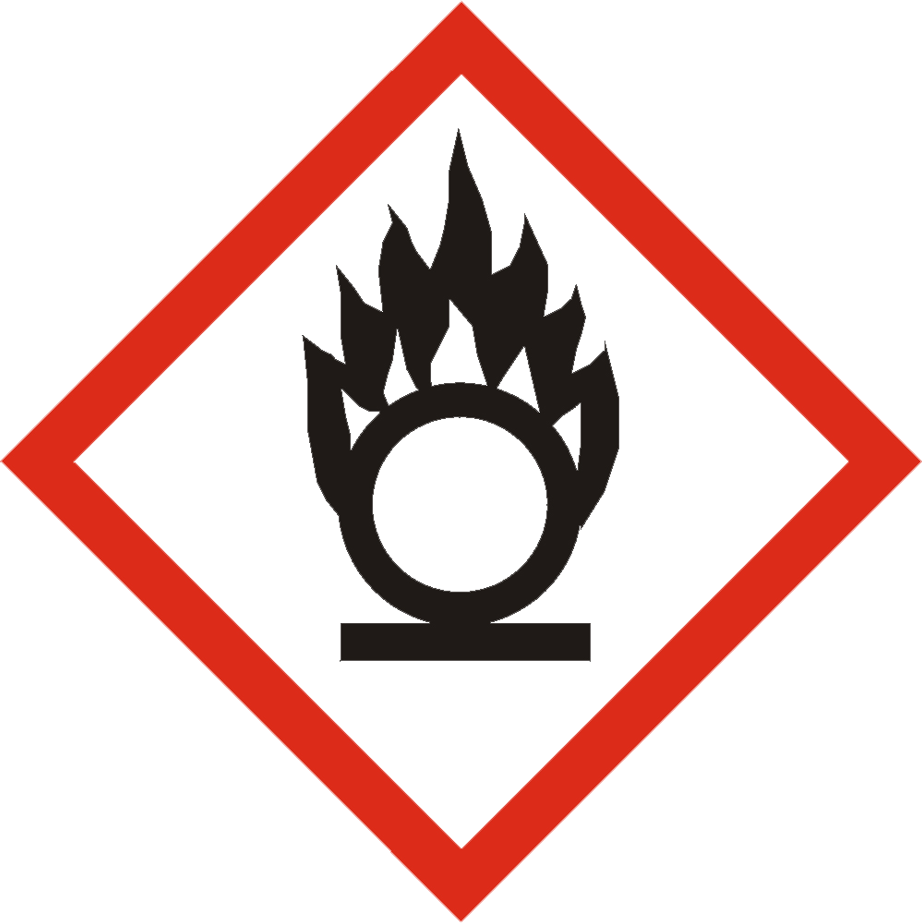
휘발유 (CAS NO.86290-81-5)

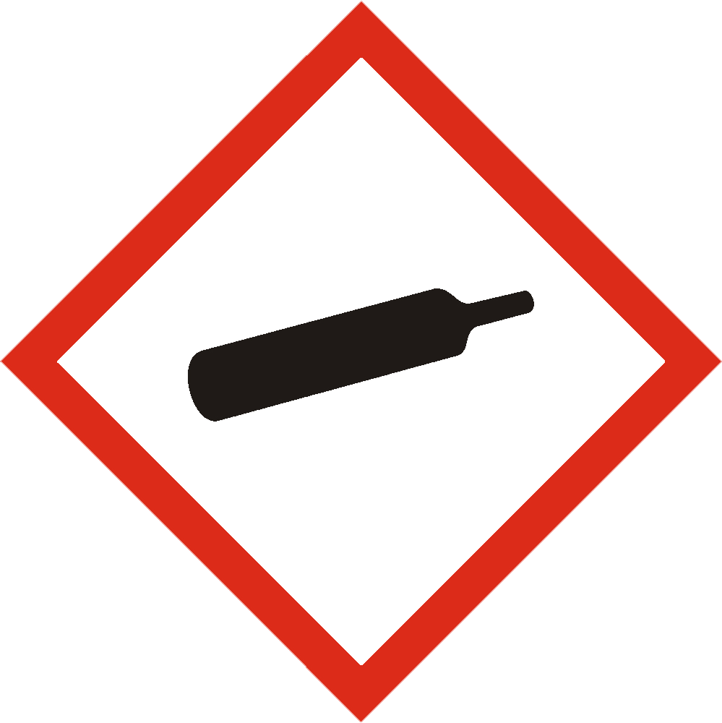

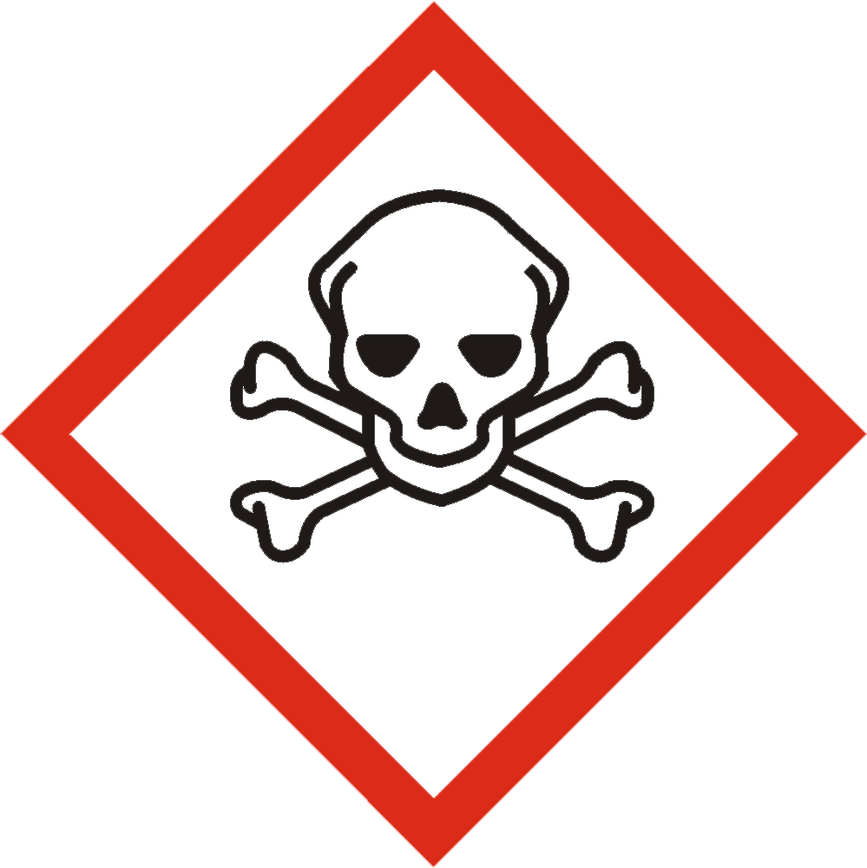

 | 신호어: 위험

유해 위험 문구 | - 고인화성 액체 및 증기 - 졸음 또는 현기증을 일으킬 수 있음 - 삼켜서 기도로 유입되면 치명적일 수 있음 - 호흡기계 자극을 일으킬 수 있음 - 유전적인 결함을 일으킬 수 있음 - 장기적인 영향에 의해 수생생물에게 유해함
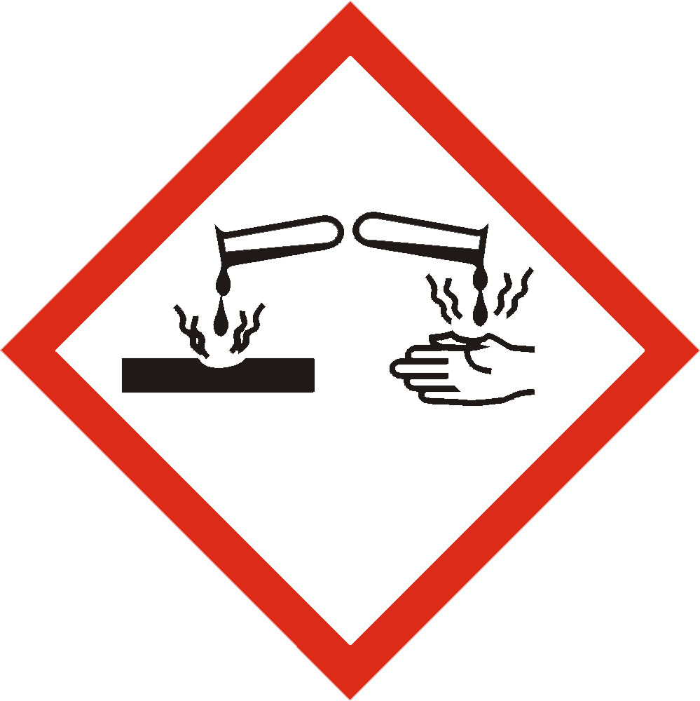



예방 조치 문구 | 예방 | - 열, 스파크, 화염, 고열로부터 멀리하시오 - 금연 - 옥외 또는 환기가 잘 되는 곳에서만 사용하시오

 | 대응 | - 화재 시 불을 끄기 위해 모래 또는 흙을 사용하시오 - 피부에 묻으면 다량의 물로 씻으시오

 | 저장 | - 용기는 환기가 잘 되는 곳에 단단히 밀폐하여 저장하시오

 | 폐기 | - 관련 법규에 명시된 내용에 따라 내용물 용기를 폐기하시오

공급자 정보 |  | 희망주유소 / 원주시 지정면 원문로 1153 / 033-732-0051

◆기타 자세한 내용은 물질안전보건자료(MSDS) 참조

Sheet1
